Vejledning
Beregningsark til estimeret CO2-effekt ved aktiv udtagning af lavbundsjord

Nærværende beregningsark er målrettet ordningerne Klima-Lavbund og LDP-Lavbund. Beregningsarket skal anvendes til estimering af CO2-effekten ved aktiv udtagning af kulstofrige lavbundsjorder. Beregningsmetoden skal udelukkende betragtes som et værktøj til estimering af CO2-effekten i udtagningsprojekter, hvor den beregnede effekt alene anvendes som redskab til prioritering af projekterne inden for de forskellige tilskudsordninger. Metoden egner sig ikke til effektberegninger i forbindelse med salg af CO2-kvoter ligesom den beregnede effekt vil afvige fra den effekt der beregnes i den nationale opgørelse. Metoden er udviklet i et samarbejde mellem AU (Steen Gyldenkærne og Mogens H. Greve), GEUS (Simon Stisen) og MST | Vejledning • Beregningsmodellen tager højde for arealets kulstofindhold, arealanvendelse og hvor stort et areal (bufferarealer) der pga nærliggende grøfter, dræn og vandløb har en reduceret CO2-effekt • På baggrund af Tekstur2014-kortet, samt eventuelle supplerende kulstofprøver, inddeles hele projektområdet via en GIS-analyse i tre overordnede klasser 1. Arealer med kulstofindhold > 12 % 2. Arealer med kulstofindhold 6-12 % 3. Arealer med kulstofindhold < 6 % • Under hver klasse, inddeles arealerne yderligere i kategorierne 1. Omdrift 2. Permanent Græs 3. Natur 4. Øvrige IMK-arealer* 5. Kulstofrig jord (> 6 %) uden aktiv udtagning (eksisterende vanddække/passiv udtaget arealer)** * plus træbevoksede arealer i projektområdet inkl. evt. arealer med drivhuse ** herunder IMK-kode 317,321 og 322 • Arealanvendelsen bestemmes ud fra de aktuelle markkort, som indeholder oplysninger om afgrøder med tilhørende afgrødekoder samt deres præcise fysiske beliggenhed, dvs. ikke markblokkort (se link i litteraturboksen). • Hvis GLR-koderne kendes, er det muligt at bestemme afgrødekategorierne via opslagstabellen nederst i fanen "Beregningsark" • Arealer som ikke indgår i IMK, skal enten angives som ”natur” eller, hvis arealet er uden kulstofrig jord, som ”natur/øvrig arealanvendelse” • Det er således muligt at indtaste det samlede projektareal i beregningsarket • Der beregnes en buffer på 7,5 m på hver side af alle eventuelle dræn, grøfter og/eller vandløb med drænende effekt i projektområdet. Ved vandløb og bredere grøfter (>2 m) tages udgangpunkt i kronekant ellers anvendes midterlinje. • Bufferzonerne skal inddeles i samme kategorier, som det samlede projektområde • Alle beregnede arealer indsættes i beregningsskemaet i fanen "Beregningsark" • I fanen "Beregningsark" indsættes samtidig oplysninger om tiltag i projektområdet, som dokumenteres med kortudklip. Kortudklippene skal desuden vedlægges den tekniske forundersøgelse som egentlige bilag. • I den tekniske forundersøgels | Baggrund Metoden er udviklet da den eksisterende metode til beregning af eftervandstanden ikke er retvisende for lavbundsprojekter, da den ikke tager højde for den lave hydrauliske ledningsevne i de kulstofrige jorder. Dette betyder, at CO2-effekten kan blive underestimeret, hvis den beregnede eftervandstand anvendes. Erfaringer fra konkrete lavbundsprojekter viser, at de kulstofrige jorder generelt bliver vandmættet ved ophør af dræning. Dette underbygges af beregninger fra PLEN-rapporten. PLEN-rapporten viser desuden, at vandløb eller grøfter vil have en drænende effekt, men at denne aftager ud gennem terrænet. Traditionelt bliver eftervandtilstanden estimeret med en beregningsmetode, hvor vandspejlsniveauet fra nærmeste vandløb trækkes ud gennem terrænet med en 2 promilles gradient. På baggrund af denne lineære gradient gennem terrænet bliver vandmætningsgraden i projektområdet beregnet. Erfaringen i felten fra gennemførte projekter har vist, at jorderne fremstår mere våde end de estimerede efter-afvandingsberegninger angiver, hvilket antages at skyldes at der i beregningsmetoden ikke bliver taget højde for jordens hydrauliske ledningsevne, som for tørvejorder er meget lav. Når der i beregningen af eftervandtilstanden ikke tages højde for tørvejordens lave hydrauliske ledningsevne kommer tørvejorderne til at fremstå tørre på områder hvor de i realiteten ved gennemført etablering vil vise sig at være vandmættede. Nedenstående figur viser emissionsforløbet i CO2-ækvivalenter fra kulstofrige jorder baseret på Tiemeyer. Som det ses ligger emissionerne for drænede jorde generelt højere, end de emissioner der anvendes i beregningsarket. Det skyldes, at det kun er muligt at opnå den fulde effekt, hvis et areal går fra helt tørt til helt vådt. Virkeligheden er dog mindre homogen og der vil alt andet lige være variation i både før-vandtilstanden og eftervandtilstanden i et projektområde. For at håndtere denne usikkerhed, er det valgt, at tage udgangspunkt i dyrkningsh

 | Litteratur Link til markkort: https://lbst.dk/landbrug/kort-og-markblokke/hvordan-faar-du-adgang-til-data#c6648 PLEN rapport: Styczen, M. E., Hansen, S., Petersen, C. T., & Abrahamsen, P., (2016). Samspil mellem vandstand i vandløb og de omliggende dyrkede arealer: Bidrag til Udredning om grødeskæring, 43 s., mar. 31, 2016 Gyldenkærne, S. & Greve, M.H. 2020. Bestemmelse af drivhusgasemissionen fra lavbundsjorde. Version 3.0. Aarhus Universitet, DCE – Nationalt Center for Miljø og Energi, 46 s. - Videnskabelig rapport nr. 384 http://dce2.au.dk/pub/SR384.pdf Tiemeyer, B., Freibauer, A., Borraz, E.A.,Augustin, J., Bechtolda, M., Beetz, S., Beyerd, C., Ebli, M., Eickenscheidt, T., Fiedlere, S., Förster, C., Gensior, A., Giebels, M., Glatzelc, S., Heinichen, J. Hoffmann, M., Höper, H., Jurasinski, G., Laggner, A., Leiber-Sauheitl, k., Peichl-Brak, M., & M. Drösler, 2020. A new methodology for organic soils in national greenhouse gas inventories: Data synthesis, derivation and application. Ecological Indicators, Volume 109, February 2020, 105838, https://doi.org/10.1016/j.ecolind.2019.105838 IPCC 2014, 2013 Supplement to the 2006 IPCC Guidelines for National Greenhouse Gas Inventories: Wetlands, Hiraishi, T., Krug, T., Tanabe, K., Srivastava, N., Baasansuren, J., Fukuda, M. and Troxler, T.G. (eds). Published: IPCC, Switzerland | 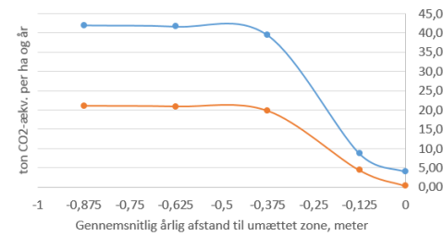

 |  | Emissionsforløb i CO2-ækvivalenter fra jorder med mindst 12 % OC (blå linje) i forhold til afstand til den umættede zone. Den røde linje er 6-12 % OC jorder. Baseret på Tiemeyer et al. (2020) og IPCC (2014). Den totale emission omfatter emissioner af CO2, CH4 og N2O fra arealet. Kurverne indeholder ikke en ændret emission fra ændret brug af handelsgødning.

Beregningsark
Projektoplysninger |  |  |  |  |  |  | Indsæt udklip af kortbilag som redegør for tiltag i området
 |  |  |  |  |  |  | 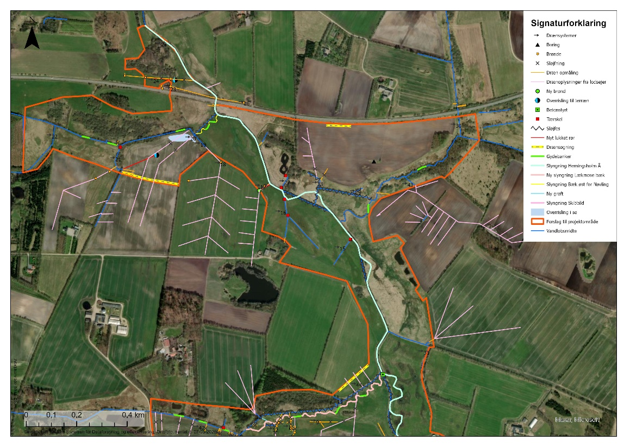 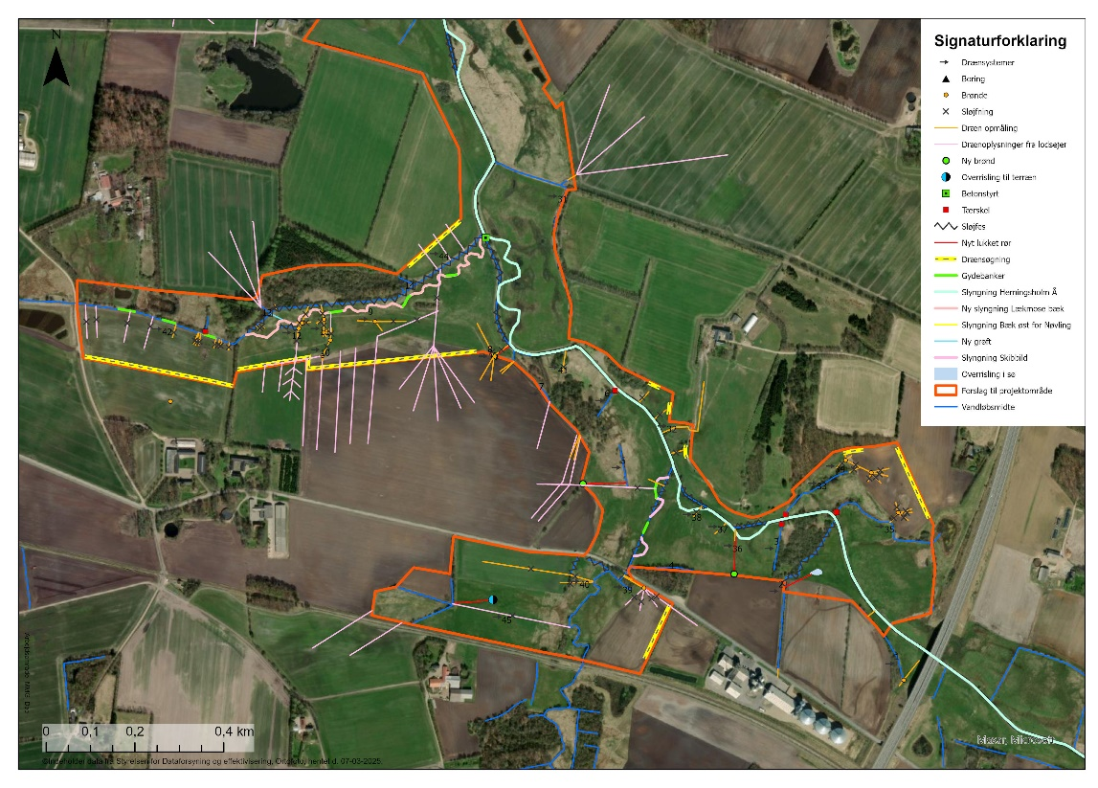
Projektnavn |  | Herningsholm Å
Samlet projektareal |  | 92.95 |  | ha

Genskabelse af naturlig hydrologi

Tiltag
Afbrydes interne dræn? |  |  |  |  | Ja
Tilkastes interne grøfter helt eller delvist? |  |  |  |  | Ja
Hæves vandløbsbunden (evt. ved genslyngning)? |  |  |  |  | Ja
Skabes der overrislingszoner? |  |  |  |  | Ja
Stopper pumpedrift?

Da metoden forudsætter aktiv udtagning, er det nødvendigt, at redegøre for tiltag i projektområdet, som underbygger naturlig hydrologi

CO2-beregning |  |  |  |  |  |  | Indsæt udklip af kortbilag som angiver projektområde, tekstur2014 og bufferzoner
 |  |  |  |  |  |  | 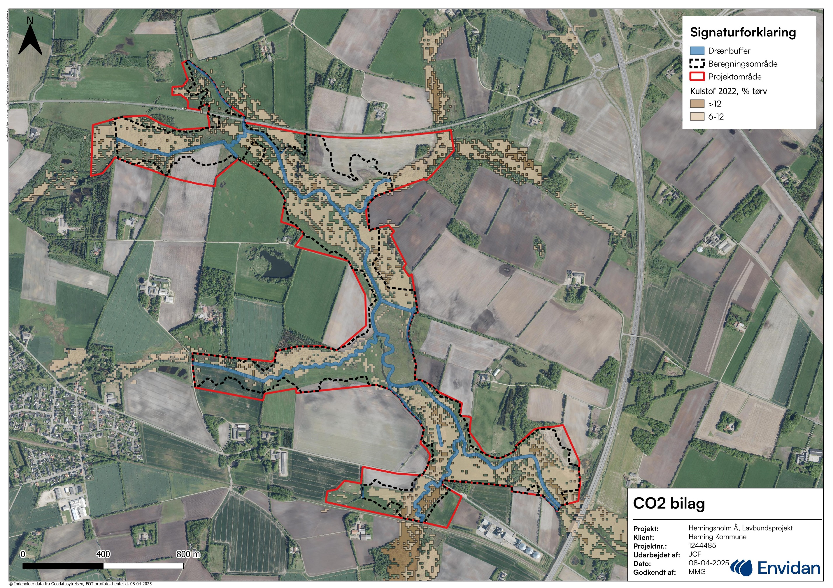
Område opgørelse
Klasser |  |  | Areal | Effekt [ton CO2/ha] |  | Effekt [ton CO2]
Uden buffer: > 12 % | Omdrift |  | 0.13 | 35 |  | 4.55
 | Permanent græs |  | 3.21 | 25 |  | 80.25
 | Natur |  | 0.54 | 15 |  | 8.1
 | Øvrige IMK-arealer* |  | 0.06 | 10 |  | 0.6
Uden buffer: 6-12 % | Omdrift |  | 2.58 | 17.5 |  | 45.15
 | Permanent græs |  | 23.06 | 12.5 |  | 288.25
 | Natur |  | 9.31 | 7.5 |  | 69.825
 | Øvrige IMK-arealer* |  | 1.97 | 5 |  | 9.85
Uden buffer: < 6 % | Omdrift |  | 19.45 | 0 |  | 0
 | Permanent græs |  | 13.3 | 0 |  | 0
 | Natur/øvrig anvendelse |  | 7.18 | 0 |  | 0
 | Øvrige IMK-arealer* |  | 1.51 | 0 |  | 0
Med buffer: > 12 % | Omdrift |  | 0 | 17.5 |  | 0
 | Permanent græs |  | 0.08 | 12.5 |  | 1
 | Natur |  | 0.04 | 7.5 |  | 0.3
 | Øvrige IMK-arealer* |  | 0 | 5 |  | 0
Med buffer: 6-12 % | Omdrift |  | 0.57 | 8.75 |  | 4.9875
 | Permanent græs |  | 1.66 | 6.25 |  | 10.375
 | Natur |  | 2.27 | 3.75 |  | 8.5125
 | Øvrige IMK-arealer* |  | 0.02 | 2.5 |  | 0.05
Med buffer: < 6 % | Omdrift |  | 1.31 | 0 |  | 0
 | Permanent græs |  | 1.25 | 0 |  | 0
 | Natur/øvrig anvendelse |  | 3.2 | 0 |  | 0
 | Øvrige IMK-arealer* |  | 0.07 | 0 |  | 0
Kulstofrig jord (> 6 %) uden aktiv udtagning (eksisterende vanddække/passiv udtaget arealer)** |  |  | 0.18 | 0 |  | 0
Sum |  |  | 92.95 |  |  | 531.8
Arealtjek |  |  | OK

*Plus træbevoksede arealer i projektområdet inkl. evt. arealer med drivhuse
...

